Hoja de Control
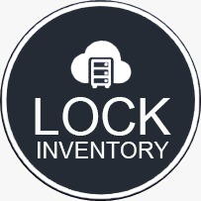

LOCK INVENTORY
Cronograma de Actividades

HOJA DE CONTROL

Organismo
Proyecto | LOCK INVENTORY
Entregable | Cronograma de Actividades
Autor | ISAPHONE |  | Fecha Versión | 28/09/2022
Versión / Edición | 0100 |  | Fecha Aprobación | 28/09/2022
Aprobado Por |  |  | Nº Total de Páginas | 5

REGISTRO DE CAMBIOS |  |  |  |  | SI

Versión | Causa del cambio | Responsable del cambio |  | Fecha del cambio
0100 | Versión Inicial | GAES |  | 28/09/2022

CONTROL DE DISTRIBUCIÓN

Nombre y Apellidos
Ana Valeria Mendoza Cipagauta
Juan Diego Corredor Leon
Joan Steven Ramirez Rodriguez
Julian David Herreño Scarpretta

